Worksheet
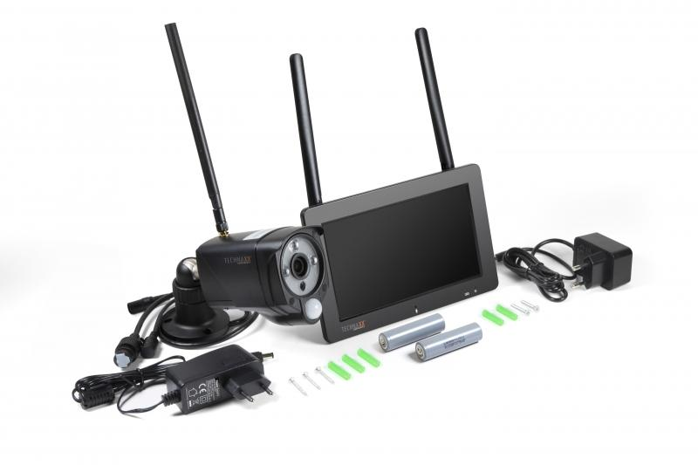
Technaxx Überwachungskamera-Set TX-128 mit Touchscreen

Artikelnummer | 4880 |  | VE | 10
EAN | 4260358124100 |  | Stück pro Palette | 180
Zollnummer | 85258100 |  | Lagen Pro Palette | 6

Abmessungen - Artikel
Länge(cm) | Breite(cm) | Höhe(cm) | Gewicht(g)
19.1 | 12.3 | 3.2 | 1200

Abmessungen - Artikelverpackung
Länge(cm) | Breite(cm) | Höhe(cm) | Leergewicht(g) | Gewicht(g) Artikel+Verpackung
24 | 10.5 | 26 | 414 | 1700

Abmessungen - VE Karton (Masterkarton)
Länge(cm) | Breite(cm) | Höhe(cm) | Gewicht(g)
55 | 49 | 28 | 16400

Verpackung - Bestandteile
Rest Zubehör (g) | Papier/Pappe (g) | Styropor (g) | Kunstst. Hohlkörper(g) | Kunstst. Folien(g) | Materialverbunde (g)
283 | 80 | 33 | 0 | 15 | 0

Batterie- / Akkuinformationen
Batterie-benötigt | Batterie enthalten | Batterie-Typ | Batterie-System(Art)
Optional | Ja | Akku | Li-Ion - Lithium-Ionen-Akku
Anzahl(stk.) | Gewicht/Stk.(g) | Energiedichte(WH/Kg) | Leistung(WH)
2 | 47 | 204.68 | 9.62

Lithium Baterie
Energiegehalt | Gewicht (Kg)
0 | 47

Weiterführende Informationen
Technaxx Reseller Portal

